Szczegółowy opis
Nr pozycji |  | ASORTYMENT | OPIS | Zdjęcie poglądowe | JEDNOSTKA zapotrzebowanie | ILOŚĆ zapotrzebowanie | wartość jednostkowa brutto | wartość całkowita brutto | Łączna wartość pozycji brutto
E41 | Artykuły dla mam migrantek
 | 1 | krem przeciwko odparzeniom dla niemowląt (wyprawka szpitalna): | krem ochronny - emolient. Chroni przed odparzeniami i łagodzi ich objawy. W składzie kremu witamina E, alantoina, pantenol, tlenek cynku. Produkt przebadany dermatologicznie, bez substancji zapachowych i barwników. Pojemność 100 ml |  | sztuka | 50
 | 2 | aspirator do nosa | odsysacz do udrażniania noska, może być używany od urodzenia. W opakowaniu aspirator, gumowa rurka, miękkie dysze z kompletem filtrów jednorazowych. Całość w etui. |  | sztuka | 50
 | 3 | oliwka pielęgnacyjna dla niemowląt, od urodzenia. | Przeznaczona do codziennej pielęgnacji delikatnej skóry. W składzie witamina F. Nie zawiera baarwników, konserwantów. Produkt posiada pozytywną opinię Instytutu Matki i Dziecka oraz atest Państwowego Zakładu Higieny.Pojemość 150 ml |  | sztuka | 50
 | 4 | preparat przeciw rozstępom do ciała dla ciężarnych. | Preparat do pielęgnacji skóry kobiet w ciąży oraz po jej zakończeniu. Preparat nie zawiera alergenów, sztucznych barwników i parabenów. Jest bezpieczny dla kobiet w ciąży i w okresie karmienia piersią oraz bezpieczny dla dziecka. Preparat w formie balsamu, do ciała, masła do ciała lub olejku. Poj. 150 ml |  | sztuka | 100
 | 5 | płyn antyseptyczny do pielęgnacji kikuta pępowinowego. | Preparat ma działanie bakteriobójcze, grzybobójcze i wirusobójcze. Preparat bezpieczny dla dziecka od urodzenia. Poj. 50 ml |  | sztuka | 50
 | 6 | suchy termofor z pestkami wiśni. | Produkt wykonany z materiałów bezpiecznych dla dziecka. Zastosowanie: wzdęcia, kolki, bóle brzucha. Produkt w kształcie koła o wadze ok. 200 g. Różne wzory i kolory. |  | sztuka | 50
 | 7 | szampon do włosów dla niemowląt. | Łagodny szampon do stosowania od 1 dnia życia, w składzie ultra łagodne substance myjące (nie zawiera mydła), nie szczypie w oczy, nie wysusza skóry głowy. Poj. 250 ml |  | sztuka | 50
 | 8 | Emolient do kąpieli dla niemowląt i dzieci, do stosowania od 1 dnia życia. | Produkt do codziennej pielęgnacji skóry wrażliwej i skłonnej do podrażnień. Łagodzi podrażnienia i chroni przed nadmierną utrata wody z naskórka. Poj.j. 200 ml |  | sztuka | 100
 | 9 | krem podpieluszkowy ochronny dla niemowląt. | do codziennej pielęgnacji skóry wrażliwej. W skladzie tlenek cynku i witamina E. Bezpieczny dla dziecka od 1 dnia życia. Pojemność 150 ml. |  | sztuka | 50
 | 10 | krople antykolkowe dla niemowląt. | do stosowania od 1 dnia życia. Pojemność 10 ml |  | sztuka | 50
 | 11 | płyn do higieny intymnej dla kobiet w ciąży i po porodzie | ginekologiczny płyn do higieny intymnej dla kobiet w ciąży i po porodzie, zawiera kwas mlekowy, alantoinę i łagodne substancje myjące, pomaga utrzymać naturalne pH okolic intymnych, hipoalergiczny, bez sztucznych barwników. Przebadany dermatologicznie. Dozownik z pompką. Pojemność 300 ml. |  | sztuka | 50
E42 | Artykuły dla dzieci przedszkolnych i szkolnych (j. polski i wyrównawcze)
 | 1 | Zestaw do nauki języka angielskiego: książeczka i karty obrazkowe | dla dzieci w wieku 6-9 lat, do wyboru przynajmniej 3 różne rodzaje |  | sztuk | 50
 | 2 | Gra matematyczna | dla dzieci w wieku 6-9 lat, do wyboru przynajmniej 3 różne rodzaje |  | sztuk | 50
 | 3 | linijka z kalkulatorem | Linijka plastikowa (plastik transparentny) zintegrowana z kalkulatorem do wykonywania podstawowych obliczeń matematycznych. Pokazuje miarę w centymetrach. Długość: ok. 21 cm x 5,5 cm x 1 cm |  | sztuk | 100
 | 4 | długopisy, | 4 kolory wkładów w opakowaniu (niebieski, czarny, czerwony, zielony). Długopis plastikowy, ze zdejmowaną skuwką, cienko piszące. |  | sztuk | 100
 | 5 | ołówki automatyczne | obudowa z aluminium, z gumką do mazania, metalowa końcówka amortyzująca i zabezpieczająca grafit przed złamaniem, wkład-grafit 0,5 mm, mix kolorów |  | sztuk | 100
 | 6 | pakiet (zeszyt, długopis, ołówek, teczka) | zeszyt (60 kartkowy w kratkę, format A5), długopis (grubość końcówki: 0,5 mm, niebieski tusz), ołówek (ołówek z gumką, grafit HB), teczka (granatowa lub niebieska teczka kartonowa z gumką, format A4) |  | pakiet | 140
 | 7 | pakiet (flamastry, kredki ołówkowe, kredki świecowe, blok rysunkowy A4, blok techniczny A4, blok rysunkowy A3, blok teczniczny A3, papier kolorowy, nożyczki, krepina, klej, taśma klejąca) | flamastry (opakowanie minimum 24 kolory), kredki ołówkowe (opakowanie minimum 24 kolory, temperówka w kąplecie), kredki świecowe (opakowanie minimum 24 kolory), blok rysunkowy (format A4, 80 g, minimum 20 kartek), blok techniczny (format A4, 250 g, minimum 20 kartek), blok rysunkowy (format A3, 80 g, minimum 20 kartek), blok techniczny (format A3, 250 g, minimum 20 kartek), papier kolorowy (format A4, 80 g, minimum 20 kartek), nożyczki (nożyczki bezpieczne dla dzieci - zaokrąglone końcówki ostrzy), krepina (minimum 10 kolorów, wymiary każdej krepiny: 25 cm, 200 cm), klej (minimum 36 g), taśma klejąca (szerokość 18 mm, z dyspenserem) |  | pakiet | 50
E43 | Artykuły dla dzieci biorących udział w lekcjach międzykulturowych
 | 1 | daktyle suszone drylowane (bez pestek) | daktyle suszone, drylowane |  | kilogram | 10
 | 2 | dzieci świata - wycinanki wysztancowane z papieru | Papierowe wysztancowane postaci z papieru jednostronnie barwionego w różnych odcieniach skóry człowieka (w komplecie co najmniej 8 odcieni skóry). Wymiary postaci: ok. 20 cm x 25 cm. W komplecie 40 szt. |  | komplet | 600
 | 3 | dzieci świata - wycinanki kartonowe | 12 arkuszy z kartonu lub papieru z postaciami dzieci w różnych odcieniach skóry, dodatkowo wkładka - arkusz do wycinania z ubraniami dla dzieci. Całość w okładce. |  | komplet | 300
 | 4 | mapa świata - podłogowa | Kolorowa mata wykonana z poliestru, pod spodem gumowe podszycie. Kontynenty wyrówżnione różnymi kolorami, granice państw w konturach. Matę można myć przy użyciu wody i łagodnego mydła. Wymiary maty: ok. 200 cm x 150 cm |  | sztuka | 1
 | 5 | mapa świata - puzzle | Duże puzzle składające się z 12 elementów. Kształt koła, w środku mapa świata z zaznaczonymi konturami kontynentów. Po zewnętrznej stronie koła z mapą świata postaci dzieci świata z różnych krajów, w kolorowych strojach, trzymające się za ręcę. Puzzle wykonane z grubego poliestru, podgumowane pod spodem. Można myć w wodzie z dodatkiem łagodnego mydła. Średnica puzzli: 100 cm. |  | sztuka | 1
 | 6 | dmuchany globus | o średnicy co najmniej 40 cm |  | sztuka | 1
E44 | Artykuły dla dzieci z zespołu "Masovia Inter Dance Folk"
 | 1 | Bidon młodzieżowy | kolorowy (kolory do wyboru: czerwony, niebieski, zielony, żółty, fioletowy, błękitny, seledynowy); posiadający szczelną blokadę, uniemożliwiającą wylanie napoju. Pojemność min 450 ml. Wykonany z polipropylenu klasy 5 lub innego wysokiej jakości tworzywa sztucznego, nie zawierającego szkodliwych dla zdrowia substancji: BPA, ftalanów oraz PVC. Wymagany nadruk: logo projektu ,,Bezpieczna Przystań Mazowieckie”, FAMI (wraz z informacją o finansowaniu), wojewody, Caritas Polska, logo zespołu Masovian Inter Danse Folk |  | sztuka | 45
E45 | Artykuły dla młodzieży z grup wsparcia
 | 1 | Bidon młodzieżowy | kolorowy (kolory do wyboru: czerwony, niebieski, zielony, żółty, fioletowy, błękitny, seledynowy); posiadający szczelną blokadę, uniemożliwiającą wylanie napoju. Pojemność min 450 ml. Wykonany z polipropylenu klasy 5 lub innego wysokiej jakości tworzywa sztucznego, nie zawierającego szkodliwych dla zdrowia substancji: BPA, ftalanów oraz PVC. Wymagany nadruk: logo projektu ,,Bezpieczna Przystań Mazowieckie”, FAMI (wraz z informacją o finansowaniu), wojewody, logo PFM |  | sztuka | 65
E46 | Pendrive’y dla członków Rady ds. modelu integracji migrantów
 | 1 | Pendrive | Pendrive USB; pojemność pamięci min. 16 GB. interfejs pamięci USB 2.0 lub USB 3.0, gwarancja producenta: 24 miesiące, obsługiwane systemy operacyjne: Microsoft Windows XP SP3, Microsoft Windows Vista SP1, Microsoft Windows Vista SP2, Windows 7, Windows 8, Windows 10, Mac OS 10.6 lub nowszy, Linux Kernel 2.6 i nowsze. Wymagany nadruk: logo projektu ,,Bezpieczna Przystań Mazowieckie”, FAMI (wraz z informacją o finansowaniu), wojewody, Caritas Polska. Preferowany format karty kredytowej. | 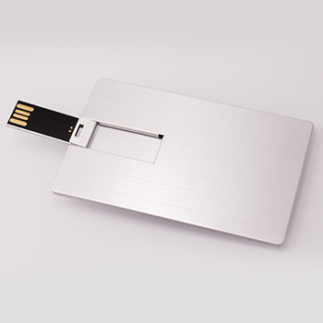 | sztuka | 30
E47 | Artykuły w punktach informacyjno-doradczych (słodycze) z logo projektu
 | 1 | Słodycze z logo projektu | Cukierki-krówki w opakowaniu z logo FAMI |  | kilogram | 400
E48 | Pojemniki na artykuły w punktach informacyjno-doradczych
 | 1 | Pojemnik na ulotki | Panel prezentacyjny - stojak na broszury A4, do powieszenia na ścianie lub postawienia na biurku, z 3 lub 4 kieszeniami, z przezroczystego plastyku. Na pojemniku umieszczone są: logo projektu ,,Bezpieczna Przystań Mazowieckie” , logo FAMI (wraz z informacją o finansowaniu) oraz adres strony projektu (http://bezpiecznaprzystan.mazowieckie.pl/) , kolorowe lub czarne. | 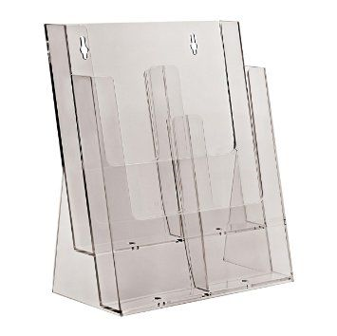 | sztuka | 12
E49 | Artykuły na szkolenia antystresowe
 | 1 | Plastelina magnetyczna | Plastelina magnetyczna w opakowaniu zawierającym magnes i zabawkowe oczy, masa ok. 60g. Plastelina powinna być dostępna w minimum 4 różnych kolorach (pojedyncze opakowanie może zawierać plastelinę w jednym kolorze, dostawca dostarczy plastelinę w min. 4 kolorach w różnych opakowaniach). |  | sztuka | 20
 | 2 | Bańki mydlane | Butelka zawierająca płyn i urządzenie do robienia baniek mydlanych, poj. ok. 60 ml |  | sztuka | 20
 | 3 | Układanka tangram | Drewniana układanka tangram dla dzieci. |  | sztuka | 20
E50 | Teczki z logo projektu
 | 1 | Teczka papierowa | Teczka kartonowa z gumką, format A4, na okładce przedniej nadruk kolorowy z logo projektu ,,Bezpieczna Przystań Mazowieckie” i adresem strony projektu, na okładce tylnej nadruk- stopka z logo: FAMI (wraz z informacją o finansowaniu), projektu ,,Bezpieczna Przystań Mazowieckie”, WSC, wojewody mazowieckiego, czterech partnerów, adresem strony projektu (http://bezpiecznaprzystan.mazowieckie.pl/) |  | sztuka | 7000
E51 | Notesy z nadrukiem z logo projektu
 | 1 | Notes z nadrukiem z logo projektu | Notesik z kolorowym logo projektu ,,Bezpieczna Przystań Mazowieckie” , logo FAMI oraz adresem strony projektu (http://bezpiecznaprzystan.mazowieckie.pl/), kwadratowy, o boku od 7 do 8 mm, 50 kartek w bloczku |  | sztuka | 10000
E52 | Notesy ze znacznikami z logo projektu
 | 1 | Notes ze znacznikami w okładce z logo projektu | Notesik ze znacznikami w minimum 4 kolorach, na okładce nadruk z logo projektu ,,Bezpieczna Przystań Mazowieckie” i adresem strony projektu, na odwrocie okładki lub okładce tylnej nadruk kolorowy z logo: FAMI (wraz z informacją o finansowaniu), projektu ,,Bezpieczna Przystań Mazowieckie”, WSC, wojewody mazowieckiego, czterech partnerów, adresem strony projektu (http://bezpiecznaprzystan.mazowieckie.pl/) | 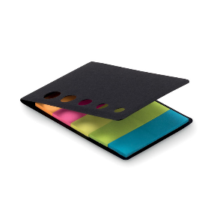 | sztuka | 5000
E53 | Torby ekologiczne z logo projektu
 | 1 | Torba ekologiczna z logo projektu | Torba z surówki bawełnianej: rozmiar: 38x 42cm długość rączek 70cm. Nadruk w kolorze czarnym: logo FAMI, logo projektu ,,Bezpieczna Przystań Mazowieckie”, adres strony projektu (http://bezpiecznaprzystan.mazowieckie.pl/) |  | sztuka | 5000
E54 | Długopisy z logo projektu
 | 1 | Długopis z logo projektu | Długopis ekologiczny wykonany z kartonu, plastiku po recyklingu lub drewna, niebieski wkład, nadruk w kolorze czarnym: logo FAMI, logo projektu ,,Bezpieczna Przystań Mazowieckie”, adres strony projektu (http://bezpiecznaprzystan.mazowieckie.pl/) | 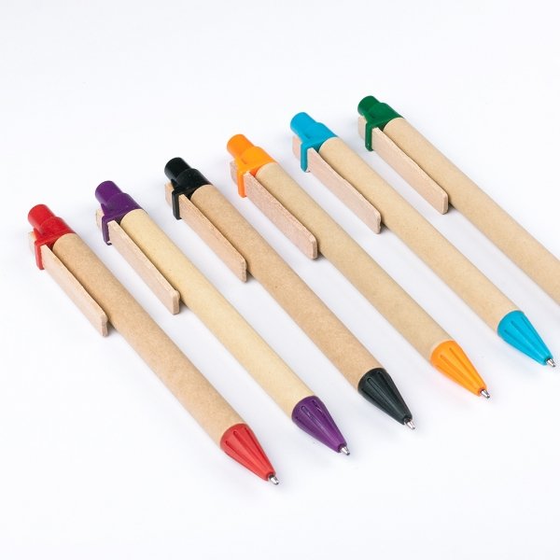 | sztuka | 11500
Łączna wartość zamówienia (suma wartości pozycji):

